Y.38-2567
ภาพถ่ายและรูปตัดขวางลำน้ำสถานีสำรวจอุทกวิทยาน้ำแม่คำมี (Y.38)
บ้านแม่คำมีตำหนักธรรม ต.ตำหนักธรรม อ.หนองม่วงไข่ จ.แพร่ ปี 2567
 |  |  |  |  |  |  |  |  |  |  |  | 2566 |  |  | 2567
 |  |  |  |  |  |  |  |  |  |  |  | สำรวจเมื่อ 9 ก.พ.2566 |  |  | สำรวจเมื่อ 27 ก.พ.2567
 |  |  |  |  |  |  |  |  |  |  |  | ระยะ | ระดับ | ผิวน้ำ | ระยะ | ระดับ | ผิวน้ำ
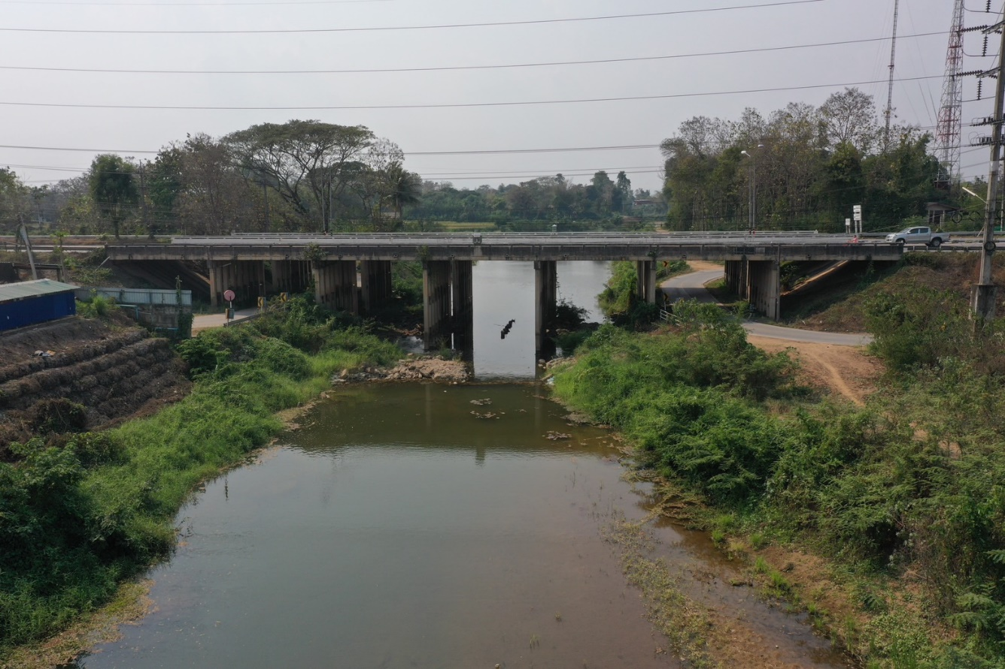
 |  |  |  |  |  |  |  |  |  |  |  | -50 | 180.122 | 171.470 | -50 | 180.092 | 171.500
 |  |  |  |  |  |  |  |  |  |  |  | -40 | 180.091 | 171.470 | -40 | 180.090 | 171.500
 |  |  |  |  |  |  |  |  |  |  |  | -30 | 180.090 | 171.470 | -30 | 180.107 | 171.500
 |  |  |  |  |  |  |  |  |  |  |  | -20 | 180.132 | 171.470 | -20 | 180.160 | 171.500
 |  |  |  |  |  |  |  |  |  |  |  | -10 | 180.174 | 171.470 | -10 | 180.172 | 171.500
 |  |  |  |  |  |  |  |  |  |  |  | 0 | 180.126 | 171.470 | 0 | 180.126 | 171.500
 |  |  |  |  |  |  |  |  |  |  |  | 0 | 179.315 | 171.470 | 0 | 179.348 | 171.500
 |  |  |  |  |  |  |  |  |  |  |  | 2 | 177.928 | 171.470 | 5 | 176.184 | 171.500
 |  |  |  |  |  |  |  |  |  |  |  | 4 | 176.729 | 171.470 | 10 | 174.777 | 171.500
 |  |  |  |  |  |  |  |  |  |  |  | 6 | 175.544 | 171.470 | 15 | 174.790 | 171.500
 |  |  |  |  |  |  |  |  |  |  |  | 8 | 174.390 | 171.470 | 20 | 172.058 | 171.500
 |  |  |  |  |  |  |  |  |  |  |  | 10 | 174.358 | 171.470 | 23 | 171.500 | 171.500
 |  |  |  |  |  |  |  |  |  |  |  | 12 | 174.898 | 171.470 | 25 | 171.200 | 171.500
 |  |  |  |  |  |  |  |  |  |  |  | 14 | 174.911 | 171.470 | 30 | 170.880 | 171.500
รูปตัดขวางลำน้ำน้ำแม่คำมีที่แนวสำรวจปริมาณน้ำ
 | รูปตัดปี2567 |  | ระดับน้ำขณะสำรวจ
-50 | 180.092 | 23 | 171.500
-40 | 180.090 | 25 | 171.500
-30 | 180.107 | 30 | 171.500
-20 | 180.160 | 35 | 171.500
-10 | 180.172 | 40 | 171.500
0 | 180.126 | 45 | 171.500
0 | 179.348 | 50 | 171.500
5 | 176.184 | 55 | 171.500
10 | 174.777 |  | 171.500
15 | 174.790 |  | 171.500
20 | 172.058
23 | 171.500
25 | 171.200
30 | 170.880
35 | 170.740
40 | 170.000
45 | 170.150
50 | 171.000
55 | 170.710
60 | 174.850
65 | 176.356
70 | 179.142
70 | 180.116
80 | 180.163
90 | 180.119
100 | 180.258
110 | 180.285
120 | 180.324
 |  |  |  |  |  |  |  |  |  |  |  | 16 | 174.925 | 171.470 | 35 | 170.740 | 171.500
 |  |  |  |  |  |  |  |  |  |  |  | 18 | 174.950 | 171.470 | 40 | 170.000 | 171.500
 |  |  |  |  |  |  |  |  |  |  |  | 20 | 172.569 | 171.470 | 45 | 170.150 | 171.500
 |  |  |  |  |  |  |  |  |  |  |  | 21 | 171.470 | 171.470 | 50 | 171.000 | 171.500
 |  |  |  |  |  |  |  |  |  |  |  | 22 | 171.420 | 171.470 | 55 | 170.710 | 171.500
 |  |  |  |  |  |  |  |  |  |  |  | 24 | 171.370 | 171.470 | 60 | 174.850 | 171.500
 |  |  |  |  |  |  |  |  |  |  |  | 26 | 171.110 | 171.470 | 65 | 176.356 | 171.500
 |  |  |  |  |  |  |  |  |  |  |  | 28 | 171.220 | 171.470 | 70 | 179.142 | 171.500
 |  |  |  |  |  |  |  |  |  |  |  | 30 | 170.940 | 171.470 | 70 | 180.116 | 171.500
 |  |  |  |  |  |  |  |  |  |  |  | 32 | 170.850 | 171.470 | 80 | 180.163 | 171.500
 |  |  |  |  |  |  |  |  |  |  |  | 34 | 170.790 | 171.470 | 90 | 180.119 | 171.500
 |  |  |  |  |  |  |  |  |  |  |  | 36 | 170.920 | 171.470 | 100 | 180.258 | 171.500
 |  |  |  |  |  |  |  |  |  |  |  | 38 | 170.760 | 171.470 | 110 | 180.285 | 171.500
 |  |  |  |  |  |  |  |  |  |  |  | 40 | 170.880 | 171.470 | 120 | 180.324 | 171.500
 |  |  |  |  |  |  |  |  |  |  |  | 42 | 170.870 | 171.470
 |  |  |  |  |  |  |  |  |  |  |  | 44 | 170.910 | 171.470
 |  |  |  |  |  |  |  |  |  |  |  | 46 | 170.750 | 171.470
 |  |  |  |  |  |  |  |  |  |  |  | 48 | 170.670 | 171.470
ระยะ | -50 | -40 | -30 | -20 | -10 | 0 | 0 | 5 | 10 | 15 | 20 | 50 | 170.660 | 171.470
ระดับ | 180.092 | 180.090 | 180.107 | 180.160 | 180.172 | 180.126 | 179.348 | 176.184 | 174.777 | 174.790 | 172.058 | 52 | 170.970 | 171.470
ระยะ | 23 | 25 | 30 | 35 | 40 | 45 | 50 | 55 | 60 | 65 | 70 | 54 | 170.810 | 171.470
ระดับ | 171.500 | 171.200 | 170.880 | 170.740 | 170.000 | 170.150 | 171.000 | 170.710 | 174.850 | 176.356 | 179.142 | 56 | 170.970 | 171.470
ระยะ | 70 | 80 | 90 | 100 | 110 | 120 |  |  |  |  |  | 58 | 171.190 | 171.470
ระดับ | 180.116 | 180.163 | 180.119 | 180.258 | 180.285 | 180.324 |  |  |  |  |  | 60 | 174.856 | 171.470
ระยะ |  |  |  |  |  |  |  |  |  |  |  | 62 | 175.127 | 171.470
ระดับ |  |  |  |  |  |  |  |  |  |  |  | 64 | 175.997 | 171.470
ระยะ |  |  |  |  |  |  |  |  |  |  |  | 66 | 177.120 | 171.470
ระดับ |  |  |  |  |  |  |  |  |  |  |  | 68 | 178.195 | 171.470
ระยะ |  |  |  |  |  |  |  |  |  |  |  | 70 | 179.130 | 171.470
ระดับ |  |  |  |  |  |  |  |  |  |  |  | 70 | 180.116 | 171.470
 |  |  |  |  |  |  |  |  |  |  |  | 80 | 180.190 | 171.470
 | BM. | 179.900 | ม.(ร.ท.ก.) |  | ตลิ่งฝั่งซ้าย | 180.126 | ม.(ร.ท.ก.) |  | ตลิ่งฝั่งขวา | 180.116 | ม.(ร.ท.ก.) | 90 | 180.258 | 171.470
 | ท้องน้ำ | 170.000 | ม.(ร.ท.ก.) |  | ศูนย์เสา | 170.100 | ม.(ร.ท.ก.) |  | สำรวจเมื่อ 27 ก.พ.2567 |  |  | 100 | 180.293 | 171.470
 |  |  |  |  |  |  |  |  |  |  |  | 110 | 180.328 | 171.470
 |  |  |  |  |  |  |  |  | ผู้สำรวจ นายสุภเดช เตชะสา |  |  | 120 | 180.387 | 171.470

 |  |  |  | ตรวจสอบหมุดหลักฐานแล้ว

 |  |  |  |  | เปลี่ยนรูปแล้ว

